A-3
Resolución de problemas mediante la palicación de herramientas de Lean Six Sigma

 | Proyecto
 | Coach | Dr. Luis Alberto Ángeles
 | Equipo | Sebastián Macías García
 | Area | Ing. Industrial
Los alumnos de la materia de sistemas de manufactura de la carrera de Ing. Industrial no sabes aplicar herramientas de resolución de problemas de Lean Six Sigma, los alumnos se frustran al afrontar nuevos problemas que requieren de nuevas habilidades y conocimientos, se plantea que en la clase vuelvan a tomr hábitos de estudio aplicando las herrmientas de Lean Six Sigma y puedan aplicar las herramientas para cualquier problema al que se enfrenten en toda la carrera y hasta en su vida diaria.
1. ANTECEDENTES :
- Tomar curso de actualización de la computadora
- El alumno agenda actividades y descansos de manera correcta
- Introducir a los aspirantes de carrera a la realidad laboral
- Volver a exigir un mejor rendimiento de los alumnos
- Filtros mas exigentes para los maestros
- Monitoreo a clases de maestros
5. MEJORA PROPUESTA :

Los alumnos no usan las herramientas que se les brindan de Lean Six Sigma utilizandi la plataforma de Github, no hay commits en la plataforma y eso referencía a que los alumnos no tienen idea de como aplicar las herramientas
2. SITUACIÓN ACTUAL :

6. PLAN (BENEFICIOS ESPERADOS Y RECURSOS) :

Lograr que los alumnos sepan resolver problemas utilizando la metodología de Lean Six Sigma
3. METAS Y OBJETIVOS (Y) :
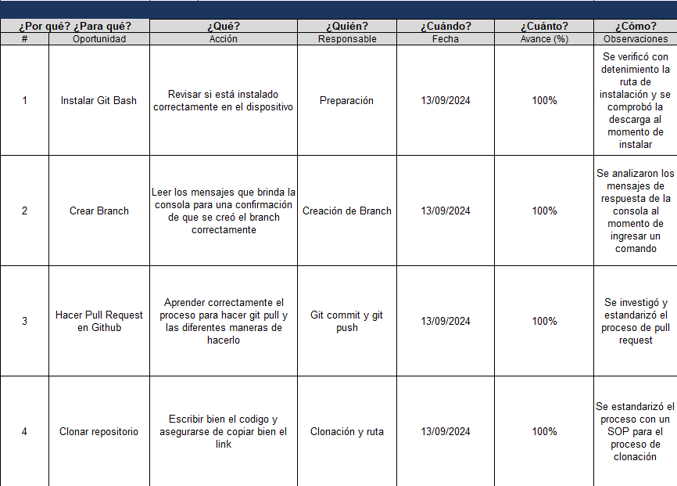

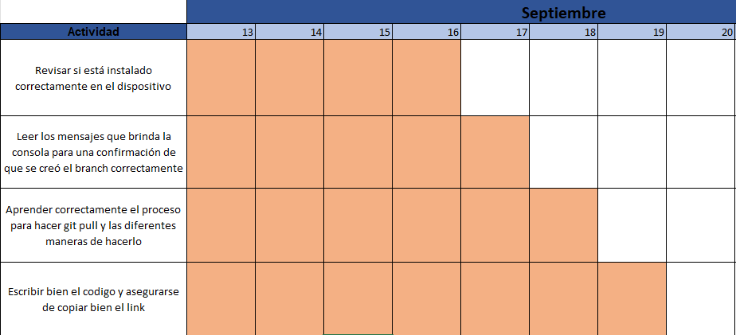

Se encontró que las causas principales son la falta de atención en clase, el burnout en estudiantes y la poca resiliencia que estos tienen ante nuevos retos y problemas.
4. ANÁLISIS DE CAUSA RAÍZ (x) :

- Revisar si Git Bash está instalado correctamente en el dispositivo
- Leer los mensajes que brinda la consola para una confirmación de que se creó el branch correctamente
- Aprender correctamente el proceso para hacer git pull y las diferentes maneras de hacerlo
- Escribir bien el codigo y asegurarse de copiar bien el link al momento de clonar el dispositivo
7. SEGUIMIENTO (CONTROL) :

lin

Swim Lane
Swim Lane
 | Area: Sistemas de manufactura
 | Proceso: Subida de trabajos en Github |  |  |  |  |  |  |  |  |  | Dueño de proceso: Sebastián Macías García |  |  | Version 1.0 | 2024-11-20
Área 1
Preparación
Creación de cuenta de Github
#1
Inicio
Instalación de VS code
#2
Instalación de Git bash
#3
Creación de carpeta en escritorio llamada "ITQ"
#4
NO
Hacer pull request en Github
#17
No siempre va a aparecer el recuadro verde del pull request
Fin
Área 2
Clonación y ruta
Verificar ruta de carpeta y conexión estable a internet
#5
Clonar repositorio
#6
SI
¿Se clonó con éxito?
Si no se hace en la ruta correcta se tiene aue volver a hacer
Área 3
Branch y carpetas
Crear branch
Si ya existe un branch usar el segundo comando "git checkout"
#7
Crear carpeta con numero de lista
#8
Crear carpeta img dentro de carpeta con tu NL
#9
¿Se crearon en el orden correcto con éxito?
NO
SI
Verificar ruta de las carpetas creadas
#10
 |  | Los semaforos son las actividades que mas tardaron, (las de pareto)
Área 4
Adición de documentos
Crear archivo .tex en carpeta img
#11
Crear archivo .bib en carpeta img
#12
Ingresar comando "git add ."
Es lo mismo usar * que .
#13
¿Se crearon correctamente?
SI
NO
Crear archivo .gitignore
#15
SI
Área 5
commit y push
Hacer commit
#14
¿Se creó correctamente?
Hacer push
#16
NO
 | Lean Academy ® Todos los derechos reservados Prohibida su reproducción total o parcial por cualquier método
Proceso | 1 | 2 | 3 | 4 | 5 | 6 | 7 | 8 | 9 | 10 | 11 | 12 | 13 | 14 | 15 | 16 | 17
Tiempo promedio | 0.5:00 Hr | 0.5:00 Hr | 10:00 Hr | 0.02:00 Hr | 0.04:00 Hr | 02:00 Hr | 05:00 Hr | 0.1:00 Hr | 0.1:00 Hr | 0.05:00 Hr | 0.5:00 Hr | 0.5:00 Hr | 0.01:00 Hr | 02:00 Hr | 0.5:00 Hr | 01:00 Hr | 03:00 Hr
VA/NVA/NNVA* | VA | NNVA | NNVA | NNVA | NNVA | VA | NNVA | NNVA | NNVA | NNVA | VA | NNVA | NNVA | VA | VA | VA | VA
*Referencia: VA= Actividad de Valor Agregado NVA = Actividad de No Valor Agregado NNVA = No Valor Agregado Necesario
Proceso 1
#
Decisión 1
YES
NO
A
Fin
Nota 1
 |  |  |  |  |  | Símbolo
 |  |  |  |  |  | Nombre | Proceso | Decisión | Conector | Inicio/Fin | Líneas de Flujo | Nota | Actividad Manual | Cuello de botella

LSS International ® Todos los derechos reservados Prohibida su reproducción total o parcial por cualquier método

Ishikawa
Ishikawa
Referente a las actividades en swimlane | Líder: | Sebastián Macías García
 | Proyecto: | Resolución de problemas mediante la palicación de herramientas de Lean Six Sigma
 | Sponsor: | Dr. Luis Alberto Ángeles
 | Área: | Sistemas de Manufactura
 | Fecha: | 2024-11-17

No hay empeño por
aprender algo nuevo
Método
Maquinaria
Instalaciones
Pésimo internet
Bancas incomodas

No inicia sesión
Falta de métodos de estudio
Es lenta
Sin batería
Escuela
Dependientes de diapositivas
No hay una metdología de estudio
Laptop
Salones sin enchufes
Demasiado ruido
Comodidad
Sin actualizar
Drivers viejos
Requiere estar conectada
Confusos
Frecuentes
Le llega mucha luz
No se ve
Casa
Muchas }distracciones
Exámenes
Falta de estudio
Procrastinación
Pizarrón
Resolución de problemas

Ni siquiera se pudo implementar
Confusión con los temas
Curva de aprendizaje larga
Malas calificaciones

Falta de interés por aprender
Overleaf
Uso de LaTeX
Software nuevo
Ansiedad
Explicaciones confusas
Miedo
Dejó de subir material
Dificil de entender
No es amigable para aprender
Afectado por quejas
No saber donde investigar
Creer no pasar la materia
No se le remunera
Github
Problemas con dirección
Requiere investigación extra
Herramientas
Alumno
Profesor

LSS International ® Todos los derechos reservados Prohibida su reproducción total o parcial por cualquier método

Pareto
Pareto
 |  | Líder: | Sebastián Macías García
 |  | Proyecto: | Resolución de problemas mediante la aplicación de herramientas de Lean Six Sigma
 |  | Sponsor: | Dr. Luis Alberto Ángeles
 |  | Área: | Sistemas de manufactura
 |  | Fecha: | 2024-11-19

Coloca aquí el título del gráfico
 | Datos recolectados |  | Porcentaje acumulado
Instalación de Git bash | 10 | P1 | 39%
Crear branch | 5 | P2 | 58%
Hacer pull request en Github | 3 | P3 | 70%
Clonar repositorio | 2 | P4 | 77%
Hacer commit | 2 | P5 | 85%
Hacer push | 1 | P6 | 89%
Creación de cuenta de Github | 0.5 | P7 | 91%
Instalación de VS code | 0.5 | P8 | 93%
Crear archivo .tex en carpeta img | 0.5 | P9 | 95%
Crear archivo .bib en carpeta img | 0.5 | P10 | 97%
Crear archivo .gitignore | 0.5 | P11 | 99%
Crear carpeta con numero de lista | 0.1 | P12 | 99%
Crear carpeta img dentro de carpeta con tu NL | 0.1 | P13 | 100%
Verificar ruta de las carpetas creadas | 0.05 | P14 | 100%
Verificar ruta de carpeta y conexión estable a internet | 0.04 | P15 | 100%
Creación de carpeta en escritorio llamada "ITQ" | 0.02 |  | 100%
Instrucciones
1. Ingresa las categorías y frecuencias observadas en la tabla que se muestra a continuación, no es necesario ingresarlas en orden. Puedes ingresar hasta 25 categorías. 2. En la hoja que se llama Cálculos, ingresa en la columna etiquetas, como quieres que aparezca la categoría en el eje x. No borres ni modifiques las celdas de la hoja cálculos.

Categorías | Frecuencias
Creación de cuenta de Github | 0.5
Instalación de VS code | 0.5
Instalación de Git bash | 10
Creación de carpeta en escritorio llamada "ITQ" | 0.02
Verificar ruta de carpeta y conexión estable a internet | 0.04
Clonar repositorio | 2 |  |  | Identificar los elementos de cada actividad
Crear branch | 5
Crear carpeta con numero de lista | 0.1
Crear carpeta img dentro de carpeta con tu NL | 0.1
Verificar ruta de las carpetas creadas | 0.05
Crear archivo .tex en carpeta img | 0.5
Crear archivo .bib en carpeta img | 0.5
Ingresar comando "git add ." | 0.01
Hacer commit | 2
Crear archivo .gitignore | 0.5
Hacer push | 1
Hacer pull request en Github | 3

 |  |  | LSS International ® Todos los derechos reservados Prohibida su reproducción total o parcial por cualquier método

Prueba norm. - CP y Cpk
Pruebas de Normalidad

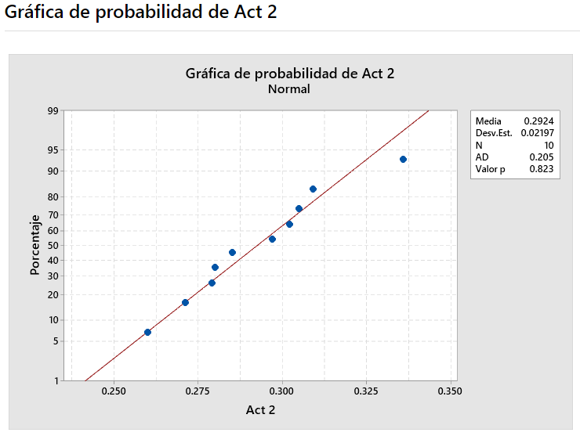
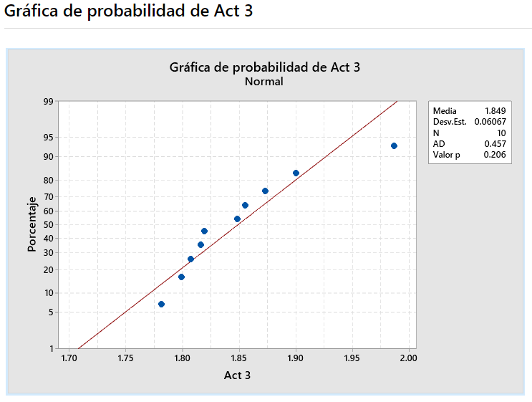
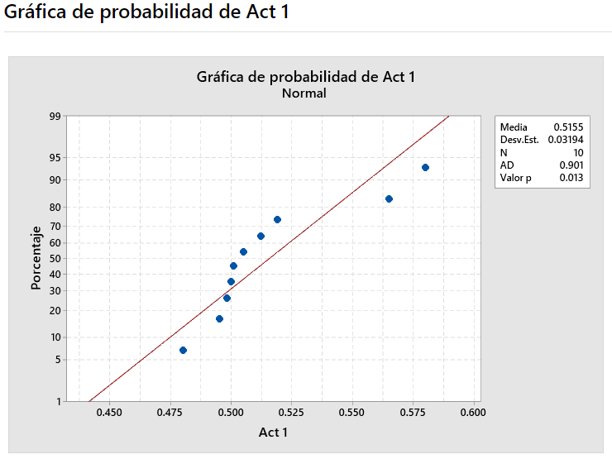

Análisis de capacidad

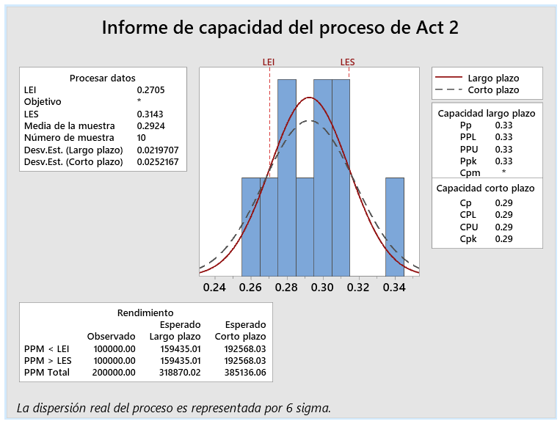
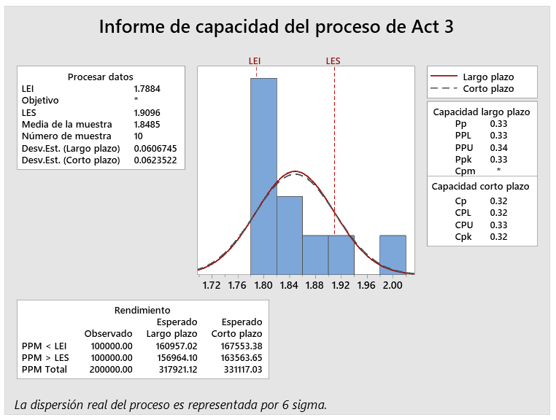

 | Conclusiones de graficas de capacidad de proceso
 | Cual es el tamaño de muestra que obtenemos de la tabla maytag de cada una de las actividades
 | Cuanto se reduciría si hacemos las mejoras que se proponen

